1 - Login
Titulo | 1 - Login | Navegador | Chrome
Tipo | Regresión | Sistema Operativo | Windows
Prioridad | Alta | Pre-requisitos | Usuario no logeado
Descripción | Realiza login con datos incorrectos y posteriormente el correcto
Número | Paso | Resultado | Captura
1 | Navega a la web de Genially | Navega correctamente a la web | 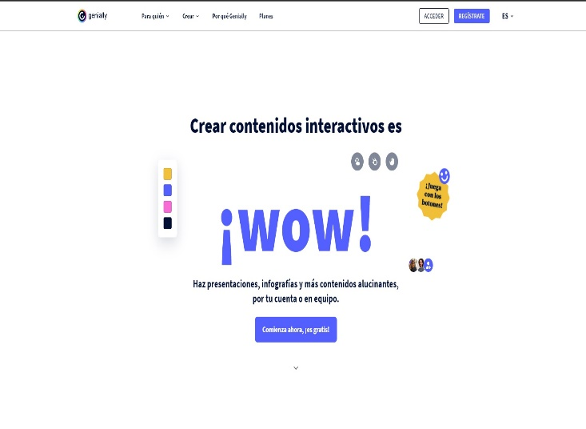
2 | Selecciona el botón Acceder | Navega correctamente al portal de login | 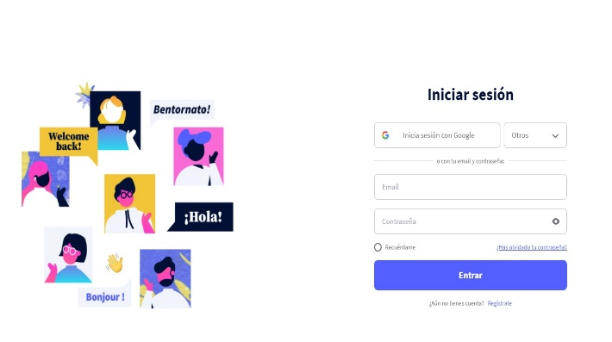
3 | Introducir email con el formato sin @ "test.com" | Muestra el email con el formato incorrecto
4 | Introducir contraseña correcta "GN2021fran" | Muestra la contraseña con formato válido
5 | Selecciona el botón Entrar | Muestra el mensaje de error correctamente "Email o contraseña incorrecto". | 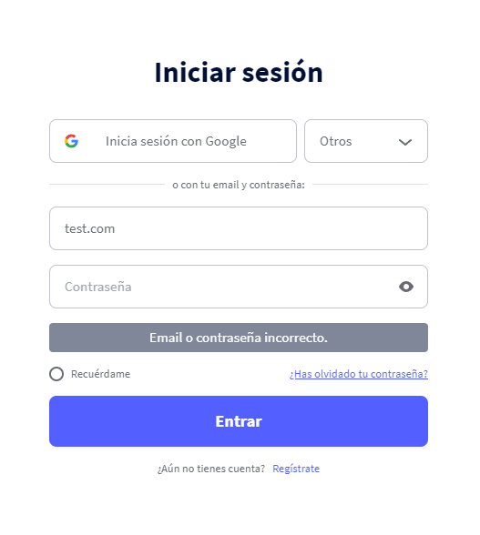
6 | Introducir email con el formato correcto "frantestingcy@yahoo.com" | Muestra el email con el formato correcto
7 | Introduce una contraseña incorrecta "123456" | Muestra la contraseña con formato inválido
8 | Selecciona el botón Entrar | Muestra el mensaje de error correctamente "Email o contraseña incorrecto". | 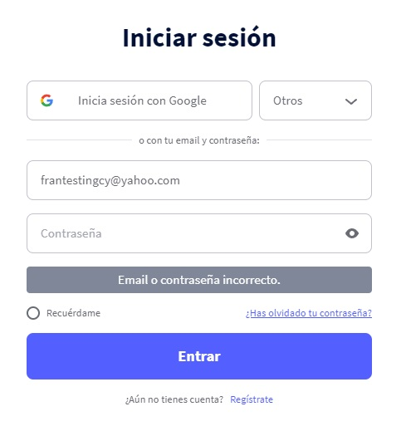
9 | Introducir email con el formato correcto "frantestingcy@yahoo.com" | Muestra el email con el formato correcto
10 | Introducir contraseña correcta "GN2021fran" | Muestra la contraseña con formato válido
11 | Selecciona el botón Entrar | Accede correctamente al portal del usuario | 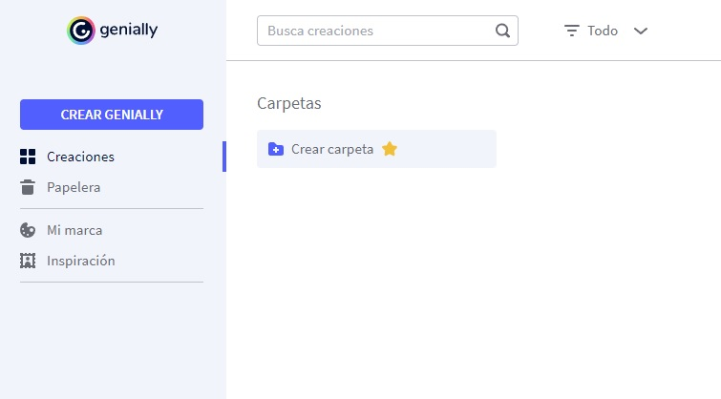

2 - Planes
Titulo | 2 - Planes | Navegador | Chrome
Tipo | Regresión | Sistema Operativo | Windows
Prioridad | Alta | Pre-requisitos | NA
Descripción | Comprueba que aparece los tipos de planes con el botón para solicitarlo correctamente.
Número | Paso | Resultado | Captura
1 | Navega a la web de Genially | Navega correctamente a la web
2 | Selecciona en la barra de navegación Planes | Navega correctamente a la sección de planes | 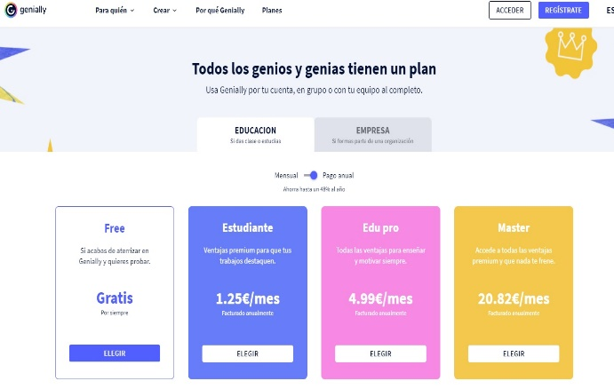
3 | Selecciona el tab Educacion | Comprueba que aparecen todos los planes de Educación con el botón correspondiente para solicitarlos
4 | Selecciona el tab Empresa | Comprueba que aparecen todos los planes de Empresa con el botón correspondiente para solicitarlos | 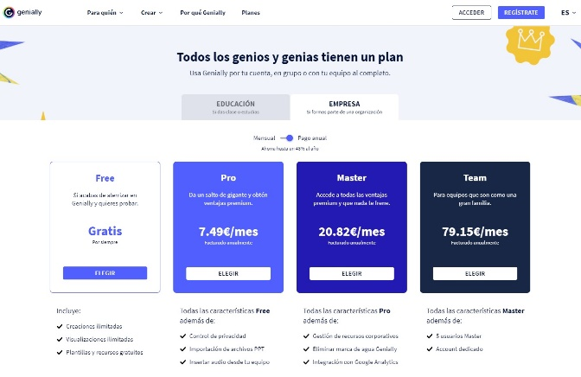

3 - Idiomas
Titulo | 3 - Idiomas | Navegador | Chrome
Tipo | Regresión | Sistema Operativo | Windows
Prioridad | Baja | Pre-requisitos | NA
Descripción | Cambia de idiomas en el desplegable y comprueba que se aplica el cambio
Número | Paso | Resultado | Captura
1 | Navega a la web de Genially | Navega correctamente a la web
2 | Selecciona el desplegable de Idiomas de la barra de navegación | Se muestra correctamente la lista de Idiomas | 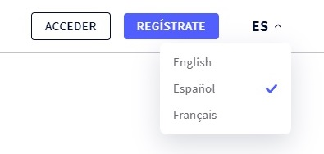
3 | Selecciona el idioma English | Se aplica el cambio de idioma en la web
4 | Comprueba que el botón de acceder a cuenta tiene el texto Login | Se muestra correctamente el botón en idioma ingles | 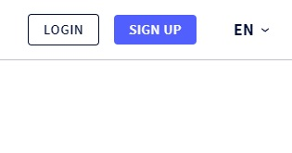
5 | Selecciona el desplegable de Idiomas de la barra de navegación | Se muestra correctamente la lista de Idiomas
6 | Selecciona el idioma Français | Se aplica el cambio de idioma en la web
7 | Comprueba que el botón de acceder a cuenta tiene el texto Se connecter | Se muestra correctamente el botón en idioma frances | 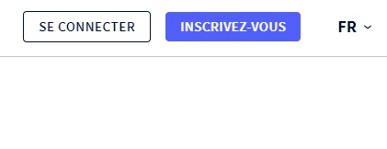
8 | Selecciona el desplegable de Idiomas de la barra de navegación | Se muestra correctamente la lista de Idiomas
9 | Selecciona el idioma Español | Se aplica el cambio de idioma en la web
10 | Comprueba que el botón de acceder a cuenta tiene el texto Acceder | Se muestra correctamente el botón en idioma español | 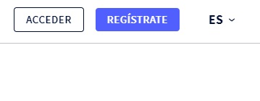

4 - Registro
Titulo | 4 - Registro | Navegador | Chrome
Tipo | Regresión | Sistema Operativo | Windows
Prioridad | Alta | Pre-requisitos | Usuario no logeado
Descripción | Realiza un registro con email comprobando incorrectos hasta llegar a pantalla de onboarding
Número | Paso | Resultado | Captura
1 | Navega a la web de Genially | Navega correctamente a la web
2 | Selecciona el botón de registro | Se muestra la pantalla de registro | 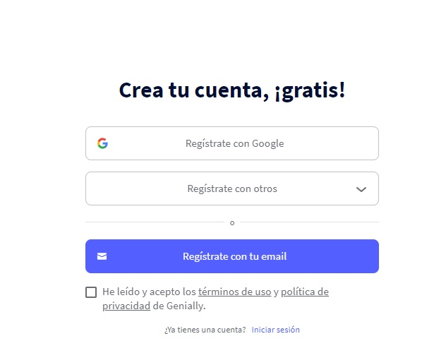
3 | Selecciona el botón de Registrate con tu email | Se muestra un mensaje de error en el que obliga a marcar las políticas y termines de uso | 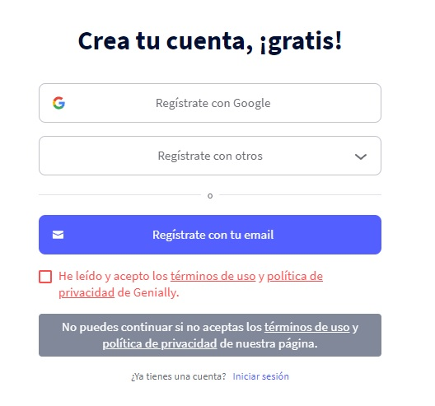
3 | Acepta las políticas y termines de uso | Se marca correctamente el check | 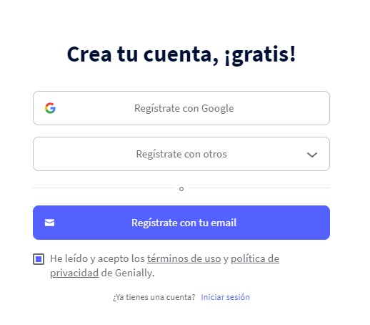
4 | Selecciona el botón de Registrate con tu email | Se muestran el formulario de registro con los campos vacios | 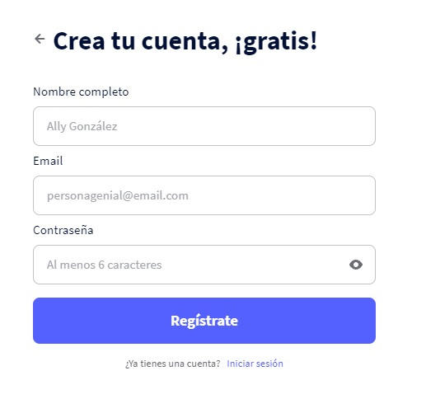
5 | Selecciona el botón de Regístrate con los campos vacios | Se muestran los mensajes de error en cada campo obligatorio del formulario | 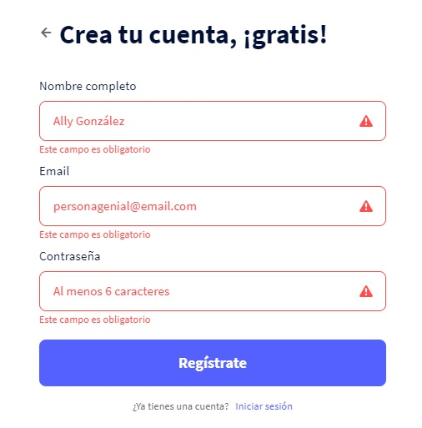
6 | Introduce los siguientes datos en el formulario y haz click en Regístrate: - Nombre => Juan - Email => test.com - *Contraseña con formato válida | Se muestra mensaje de error en el campo de Email indicando que no es válido | 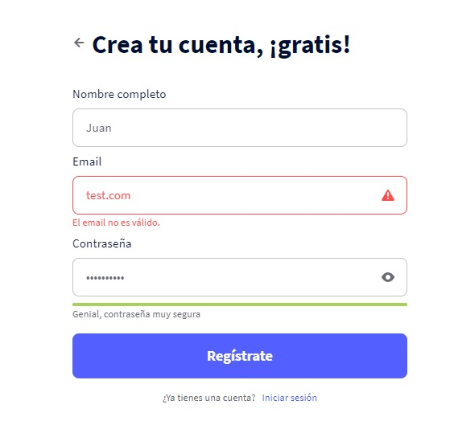
7 | Introduce los siguientes datos en el formulario y haz click en Regístrate: - Nombre => Juan - *Email con formato válido - Contraseña => 12345 | Se muestra mensaje de error en el campo de Contraseña indicando que tiene que tener minimo 6 digitos | 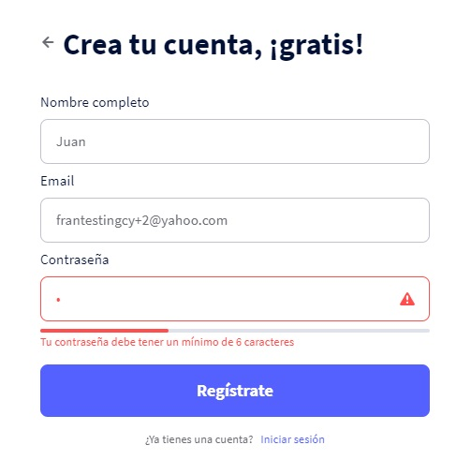
8 | Introduce los siguientes datos en el formulario y haz click en Regístrate: - Nombre => Juan - *Email con formato válido - *Contraseña con formato válida | Se muestra la pantalla de onboarding | 